Solicitud gráfica
 | Área: | Matemáticas |  |  | Fecha:
 | Grado: | 8 |  |  | 2016-02-10
 | Título del tema: | Las funciones |  |  | ¿Cuaderno de estudio o recurso? | Recurso
 | Editor: | Josué Malagón |  |  | Motor del recurso | M5A

 | Código guión o recurso: | MA_08_07_CO_REC20 | ← Para determinar este código, visite la hoja de Ayuda
 |  |  |  |  | ESPECIFICACIÓN DE ARCHIVOS A ENTREGAR
Núm. | Archivo Shutterstock o ruta en web | Imagen para: | Tipo | Ubicación de la imagen en el recurso M5A | Nombre imagen SMALL | Tamaño imagen SMALL | Nombre imagen ZOOM | Tamaño imagen ZOOM | Descripción | Observaciones
IMG01 | ver observaciones | Recurso M5A | Ilustración | Contenido | MA_08_07_CO_REC20_IMG01n.png | 286 x 286 px | MA_08_07_CO_REC20_IMG01a.png | 500 x 500 px | Gráfica, pregunta uno. Por favor agregar los nombres de los ejes y revisar que el signo menos sea un poco más largo que el guion del teclado | 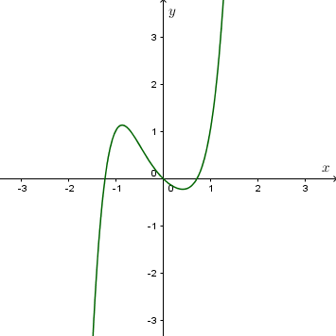
IMG02 | ver observaciones | Recurso M5A | Ilustración | Contenido | MA_08_07_CO_REC20_IMG02n.png | 286 x 286 px | MA_08_07_CO_REC20_IMG02a.png | 500 x 500 px | Representación sagital, pregunta dos, letras en cursiva | 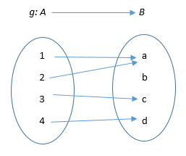
IMG03 | ver observaciones | Recurso M5A | Ilustración | Contenido | MA_08_07_CO_REC20_IMG03n.png | 286 x 286 px | MA_08_07_CO_REC20_IMG03a.png | 500 x 500 px | Gráfica, pregunta tres. Los nombres de los ejes en mayúscula y cursiva, tener cuidado que el menos sea un poco más largo que el guion del teclado | 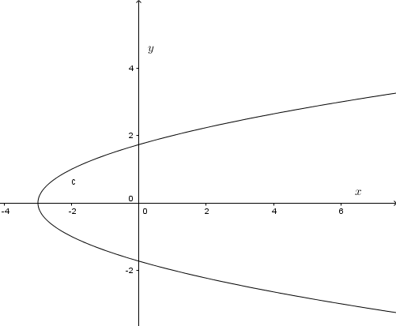
IMG04 | ver observaciones | Recurso M5A | Ilustración | Contenido | MA_08_07_CO_REC20_IMG04n.png | 286 x 286 px | MA_08_07_CO_REC20_IMG04a.png | 500 x 500 px | Pregunta cuatro, tabla se encuentra en archivo adjunto, tener cuidado con los signos menos, las letras van en cursiva. | 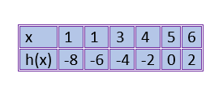
IMG05 | ver observaciones | Recurso M5A | Ilustración | Contenido | MA_08_07_CO_REC20_IMG05n.png | 286 x 286 px | MA_08_07_CO_REC20_IMG05a.png | 500 x 500 px | Pregunta cinco, texto se encuentra en archivo word adjunto, tener cuidado con los signos menos.
IMG06 | ver observaciones | Recurso M5A | Ilustración | Contenido | MA_08_07_CO_REC20_IMG06n.png | 286 x 286 px | MA_08_07_CO_REC20_IMG06a.png | 500 x 500 px | Pregunta seis, gráfica, agregar nombres a los ejes en mayúscula y cursiva, tener cuidado con los signos menos | 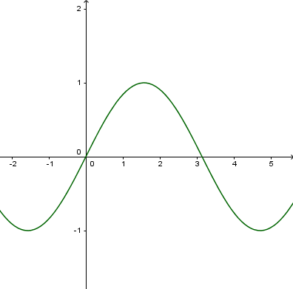
IMG07 | ver observaciones | Recurso M5A | Ilustración | Contenido | MA_08_07_CO_REC20_IMG07n.png | 286 x 286 px | MA_08_07_CO_REC20_IMG07a.png | 500 x 500 px | Pregunta siete, letras en cursiva | 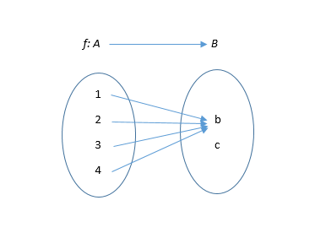
IMG08 | ver observaciones | Recurso M5A | Ilustración | Contenido | MA_08_07_CO_REC20_IMG08n.png | 286 x 286 px | MA_08_07_CO_REC20_IMG08a.png | 500 x 500 px | Pregunta ocho, agregar nombres a los ejes en mayúsculas y cursiva, tener cuidado con los signos menos. | 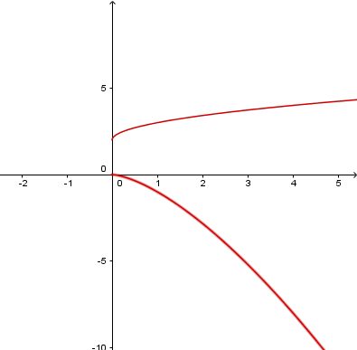
IMG09 | ver observaciones | Recurso M5A | Ilustración | Contenido | MA_08_07_CO_REC20_IMG09n.png | 286 x 286 px | MA_08_07_CO_REC20_IMG09a.png | 500 x 500 px | Pregunta nueve, tabla se encuentra en el archivo adjunto | 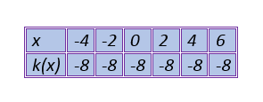
IMG10 | ver observaciones | Recurso M5A | Ilustración | Contenido | MA_08_07_CO_REC20_IMG10n.png | 286 x 286 px | MA_08_07_CO_REC20_IMG10a.png | 500 x 500 px | Pregunta díez, tabla se encuentra en el archivo adjunto. | 